TDSheet
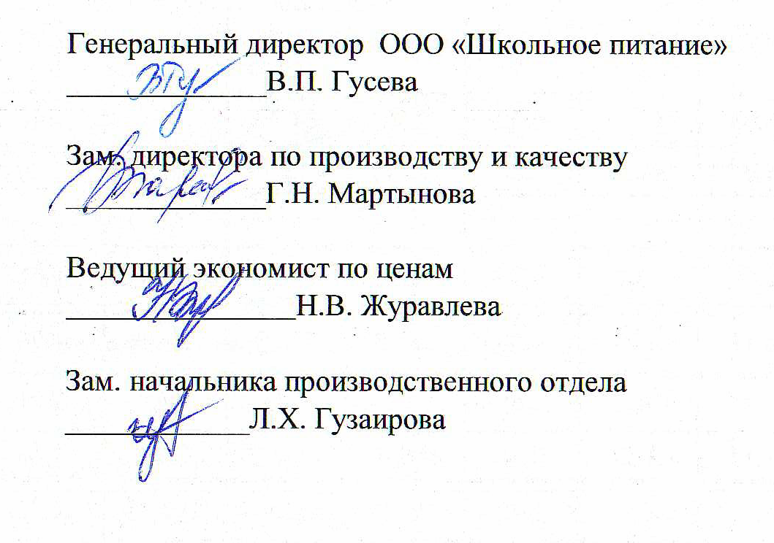
 |  |  |  |  |  |  |  |  |  |  |  | 1 группа
Примерное недельное меню бесплатных горячих завтраков для обучающихся начальных классов (2-4 кл.) г. Набережные Челны С 06.09.2021г. ПО 11.09.2021 г. для следующих учреждений образования: 39, 64, 14, 46, 78, 76, 24, 32, 34, 35, 18, 78пр, 84, 51, 52, 36, 2, 30, 41, 13, 25, 22, 61, 48, 58, 57, 81, 21, 7, 8, 55, 37, 33 |  |  |  |  |  |  |  |  |  |  | Стоимость питания Младшие 53,41руб./день;

№ рец | Прием пищи, Наименование блюда | Масса порции, гр | Цена, руб. | Пищевые вещества (гр) |  |  | Энерг. ценность (ккал) | Витамины (мг) |  |  |  | Минеральные вещества, мг
 |  | Младшие |  | Белки | Жиры | Углеводы | Младшие | B1 | A | C | E | Ca | P | Mg | Fe
 |  |  |  | Младшие | Младшие | Младшие |  | Младшие | Младшие | Младшие | Младшие | Младшие | Младшие | Младшие | Младшие
Пн, 06 сентября 21 |  |  | 74.58 | 20.28 | 35.03 | 87.3 | 745.67 | 0.33 | 81.51 | 113.82 | 0.59 | 144.4 | 332.06 | 96.97 | 4.53
Завтрак |  |  | 74.58 | 20.28 | 35.03 | 87.3 | 745.67 | 0.33 | 81.51 | 113.82 | 0.59 | 144.4 | 332.06 | 96.97 | 4.53
 | Десерт фруктовый Апельсин | 181 | 25.27 | 1.63 | 0.00 | 15.2 | 67.33 | 0.07 | 0.00 | 108.6 | 0.4 | 61.54 | 41.63 | 23.53 | 0.54
ттк-66 | Салат " Солнышко" | 60 | 5.44 | 0.58 | 6.1 | 7.87 | 88.73 | 0.03 | 79.21 | 3.7 | 0.19 | 13.56 | 23.67 | 16.42 | 0.62
440/2021 | Пельмени мясные отварные с маслом | 180/5 | 38.14 | 15.03 | 28.6 | 31.7 | 444.36 | 0.17 | 2.25 | 1.43 | 0.00 | 48.02 | 233.77 | 42.38 | 2.42
ттк№253н | Чай "Витаминный"полусл. | 200 | 3.58 | 0.76 | 0.06 | 17.62 | 74.06 | 0.01 | 0.05 | 0.09 | 0.00 | 13.48 | 8.09 | 4.14 | 0.47
 | Хлеб "Рябинушка" | 1/30 | 2.15 | 2.28 | 0.27 | 14.91 | 71.19 | 0.05 | 0.00 | 0.00 | 0.00 | 7.8 | 24.9 | 10.5 | 0.48
Вт, 07 сентября 21 |  |  | 39.88 | 22.69 | 26.12 | 74.3 | 623.04 | 0.27 | 15.67 | 31.49 | 1.59 | 135.95 | 368.66 | 79.81 | 4.46
Завтрак |  |  | 39.88 | 22.69 | 26.12 | 74.3 | 623.04 | 0.27 | 15.67 | 31.49 | 1.59 | 135.95 | 368.66 | 79.81 | 4.46
43/04 | Салат из белокачанной капусты | 60 | 3.40 | 0.93 | 3.05 | 5.63 | 53.71 | 0.02 | 12.14 | 28.7 | 0.07 | 27.66 | 18.65 | 10.05 | 0.35
ТТК-84н | Котлеты "Татарские" с овощами(фас. стр) | 75/15 | 24.83 | 12.47 | 17.13 | 9.76 | 243.1 | 0.09 | 0.02 | 2.04 | 0.4 | 19.58 | 224.79 | 39.34 | 1.89
516/04 | Макаронные изделия отварные | 150 | 5.47 | 5.36 | 4.37 | 36.54 | 206.89 | 0.09 | 2.36 | 0.00 | 1.07 | 15.96 | 47.07 | 8.52 | 0.87
ТТК - 437 | Чай полусладкий с молоком | 200 | 4.03 | 1.65 | 1.3 | 7.46 | 48.15 | 0.02 | 1.15 | 0.75 | 0.05 | 64.95 | 53.25 | 11.4 | 0.87
 | Хлеб "Рябинушка" | 1/30 | 2.15 | 2.28 | 0.27 | 14.91 | 71.19 | 0.05 | 0.00 | 0.00 | 0.00 | 7.8 | 24.9 | 10.5 | 0.48
Ср, 08 сентября 21 |  |  | 51.71 | 22.71 | 20.15 | 74.47 | 570.16 | 0.25 | 3.35 | 39.27 | 0.23 | 109.05 | 172.35 | 83.75 | 3.81
Завтрак |  |  | 51.71 | 22.71 | 20.15 | 74.47 | 570.16 | 0.25 | 3.35 | 39.27 | 0.23 | 109.05 | 172.35 | 83.75 | 3.81
13/10 | Салат из св.огурцов | 60 | 3.62 | 0.47 | 3.65 | 1.45 | 40.57 | 0.02 | 0.01 | 5.81 | 0.06 | 13.37 | 24.42 | 8.14 | 0.35
ТТК-89н | Котлеты рыбные "Морячка" с овощами (горошек конс.) | 75/15 | 25.82 | 14.58 | 7.45 | 9.19 | 162.11 | 0.02 | 0.00 | 4.19 | 0.00 | 36.1 | 15.48 | 26.83 | 0.91
520/04 | Пюре картофельное | 150 | 14.31 | 3.31 | 4.91 | 22.12 | 145.93 | 0.16 | 3.27 | 25.97 | 0.15 | 43.63 | 97.54 | 32.92 | 1.2
686/04 | Чай с лимоном с печеньем "К кофе" | 200/7/24 | 5.81 | 2.07 | 3.87 | 26.8 | 150.36 | 0.00 | 0.07 | 3.3 | 0.02 | 8.15 | 10.01 | 5.36 | 0.87
 | Хлеб "Рябинушка" | 1/30 | 2.15 | 2.28 | 0.27 | 14.91 | 71.19 | 0.05 | 0.00 | 0.00 | 0.00 | 7.8 | 24.9 | 10.5 | 0.48
Чт, 09 сентября 21 |  |  | 32.96 | 15.66 | 21.32 | 113.61 | 708.85 | 0.34 | 95.52 | 5.53 | 0.81 | 280.28 | 378.49 | 112.61 | 2.8
Завтрак |  |  | 32.96 | 15.66 | 21.32 | 113.61 | 708.85 | 0.34 | 95.52 | 5.53 | 0.81 | 280.28 | 378.49 | 112.61 | 2.8
39/10 | Салат из моркови с яблоками и курагой | 60 | 5.40 | 0.72 | 3.09 | 6.98 | 58.57 | 0.03 | 88.81 | 2.94 | 0.34 | 14.98 | 27.56 | 18.49 | 0.54
ТТК-270 | Каша молочная "Дружба" с маслом | 200/5 | 12.14 | 7.17 | 7.04 | 43.24 | 264.97 | 0.22 | 4.45 | 1.26 | 0.36 | 134.94 | 222.93 | 61.12 | 1.24
ТТК-198н | Какао с молоком полусладкий с блинчиком с повидлом | 200/63 | 13.27 | 5.49 | 10.92 | 48.48 | 314.12 | 0.04 | 2.26 | 1.33 | 0.11 | 122.56 | 103.1 | 22.5 | 0.54
 | Хлеб "Рябинушка" | 1/30 | 2.15 | 2.28 | 0.27 | 14.91 | 71.19 | 0.05 | 0.00 | 0.00 | 0.00 | 7.8 | 24.9 | 10.5 | 0.48
Пт, 10 сентября 21 |  |  | 67.89 | 17.72 | 31.14 | 71.5 | 637.23 | 0.38 | 36.52 | 59.52 | 0.88 | 195.56 | 357.02 | 110.29 | 7.86
Завтрак |  |  | 67.89 | 17.72 | 31.14 | 71.5 | 637.23 | 0.38 | 36.52 | 59.52 | 0.88 | 195.56 | 357.02 | 110.29 | 7.86
 | Десерт фруктовый Яблоко- | 130 | 8.89 | 0.52 | 0.52 | 11.7 | 53.56 | 0.04 | 0.07 | 13 | 0.26 | 21.71 | 14.3 | 10.4 | 2.6
ттк-996 | Салат "Бобовое зёрнышко" | 75 | 6.68 | 2.05 | 3.9 | 8.99 | 79.25 | 0.04 | 0.62 | 9.13 | 0.07 | 32.95 | 45.76 | 19.3 | 1.22
ттк№-200н | Зразы "Любимые " с сыром с овощами (мекс.смесь) | 75/15 | 29.75 | 9.3 | 17.18 | 6.21 | 216.7 | 0.07 | 0.05 | 7.02 | 0.28 | 99.21 | 161.42 | 26.1 | 1.18
216/04 | Картофель тушеный | 150 | 19.65 | 3.37 | 9.27 | 24.63 | 195.49 | 0.18 | 35.78 | 30.27 | 0.27 | 28.94 | 102.39 | 39.59 | 1.56
ТТК-475 | Чай полусладкий | 200 | 0.77 | 0.2 | 0.00 | 5.06 | 21.04 | 0.00 | 0.00 | 0.1 | 0.00 | 4.95 | 8.25 | 4.4 | 0.82
 | Хлеб "Рябинушка" | 1/30 | 2.15 | 2.28 | 0.27 | 14.91 | 71.19 | 0.05 | 0.00 | 0.00 | 0.00 | 7.8 | 24.9 | 10.5 | 0.48
Сб, 11 сентября 21 |  |  | 53.43 | 30.2 | 21.12 | 100.42 | 712.54 | 0.38 | 45.41 | 39.99 | 1.68 | 101.71 | 452.46 | 234.45 | 5.46
Завтрак |  |  | 53.43 | 30.2 | 21.12 | 100.42 | 712.54 | 0.38 | 45.41 | 39.99 | 1.68 | 101.71 | 452.46 | 234.45 | 5.46
 | Десерт фруктовый Банан | 126 | 12.79 | 1.89 | 0.00 | 26.46 | 113.4 | 0.05 | 0.03 | 12.6 | 0.5 | 10.08 | 35.28 | 52.92 | 0.76
ТТК № 130 | Салат " Метелка " | 60 | 3.73 | 0.96 | 6.05 | 3.76 | 73.35 | 0.02 | 19.46 | 21.05 | 0.09 | 26.61 | 23.35 | 12.84 | 0.53
ТТК №417 | Плов "Золотой петушок" | 50/150 | 31.52 | 24.8 | 14.74 | 40.01 | 391.87 | 0.26 | 25.85 | 3.04 | 1.07 | 49.07 | 358.92 | 152.83 | 2.82
686/04 | Чай с лимоном | 200/7 | 3.24 | 0.27 | 0.06 | 15.28 | 62.73 | 0.00 | 0.07 | 3.3 | 0.02 | 8.15 | 10.01 | 5.36 | 0.87
 | Хлеб "Рябинушка" | 1/30 | 2.15 | 2.28 | 0.27 | 14.91 | 71.19 | 0.05 | 0.00 | 0.00 | 0.00 | 7.8 | 24.9 | 10.5 | 0.48
Итого |  |  | 320.45 | 129.26 | 154.88 | 521.6 | 3,997.49 | 1.95 | 277.98 | 289.62 | 5.78 | 966.95 | 2,061.04 | 717.88 | 28.92

 |  | Масса порции, гр | Цена, руб. | Пищевые вещества (гр) | Пищевые вещества (гр) | Пищевые вещества (гр) | Энерг. ценность (ккал) | Витамины (мг) | Витамины (мг) | Витамины (мг) | Витамины (мг) | Минеральные вещества, мг | Минеральные вещества, мг | Минеральные вещества, мг | Минеральные вещества, мг
 |  | Младшие | Младшие | Белки | Жиры | Углеводы | Младшие | B1 | A | C | E | Ca | P | Mg | Fe
 |  |  |  | Младшие | Младшие | Младшие |  | Младшие | Младшие | Младшие | Младшие | Младшие | Младшие | Младшие | Младшие
ИТОГО ЗА 6 дней |  |  | 320.45 | 121.26 | 124.44 | 483.36 | 3,701.28 | 1.92 | 1.08 | 94.50 | 14.3 | 1,732.50 | 1,732.50 | 393.78 | 18.90
В среднем в день: |  |  | 53.41 | 20.21 | 20.74 | 80.56 | 616.88 | 0.32 | 0.18 | 15.75 | 2.38 | 288.75 | 288.75 | 65.63 | 3.15

